Hoja 1
$$F_{1}$$
$$F_{2}$$
Eficiencia vs Velocida Angular
Punto de operación | Velocidad Angular [rad/s] |  |  |  |  |  | Radio del freno [m] |  |  |  |  | Punto de operación | Tiempo [s]
 | 1 | 2 | 3 | Promedio |  |  |  |  |  |  |  | 1 | 107
1 | 229.130 | 228.290 | 227.140 | 228.187 | 0 | 0 | 3.00E-02 |  |  |  |  | 2 | 99
2 | 200.540 | 200.850 | 200.850 | 200.747 | 1.5 | 0 |  |  |  |  |  | 3 | 102
3 | 148.180 | 146.400 | 150.060 | 148.213 | 2.5 | 0.5
4 | 80.010 | 80.110 | 80.530 | 80.217 | 3.5 | 0.5 |  |  |  |  |  | Datos adicionales | Valor | Errores | Unidad
5 | 0.000 | 0.000 | 0.000 | 0.000 | 4.5 | 1 |  |  |  |  |  | Densidad | 997 | - | kg/m3
 |  |  |  |  |  |  |  |  |  |  |  | Gravedad | 9.81 | - | m/s2
Método # 1 |  |  |  |  |  |  |  |  |  |  |  | Altura manométrica | 22 | 0.25 | m
Velocidad Angular [rad/s] |  |  |  |  |  |  |  |  |  |  |  | Caudal | 0.0000974 | 8.09E-09 | m3/s
Punto de Operación | 1 | 2 | 3 | Promedio | Desviación E. | Número de datos | GDL | t | I. sesgo | I. Aleatoria | I. Total | Volumen | 0.01 | 0.0005 | m3
1 | 229.130 | 228.290 | 227.140 | 228.187 | 0.999 | 3 | 2 | 4.303 | 1.05E-02 | 2.482 | 2.482 | Tiempo | - | 0.0001 | s
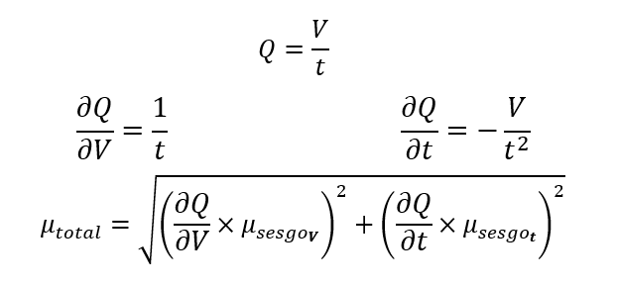
2 | 200.540 | 200.850 | 200.850 | 200.747 | 0.179 | 3 | 2 | 4.303 | 1.05E-02 | 0.445 | 0.445
3 | 148.180 | 146.400 | 150.060 | 148.213 | 1.830 | 3 | 2 | 4.303 | 1.05E-02 | 4.547 | 4.547 | Punto de operación | Caudal | Error
4 | 80.010 | 80.110 | 80.530 | 80.217 | 0.276 | 3 | 2 | 4.303 | 1.05E-02 | 0.685 | 0.686 | 1 | 9.35E-05 | 4.67E-06
5 | 0.000 | 0.000 | 0.000 | 0.000 | 0.000 | 3 | 2 | 4.303 | 1.05E-02 | 0.000 | 0.011 | 2 | 1.01E-04 | 5.05E-06
Método #2 |  |  |  |  |  |  |  |  |  |  |  | 3 | 9.80E-05 | 4.90E-06 |  |  | Para los 3 puntos de operación que es donde se define el caudal se encuentra la eficiencia
Velocidad Angular [rad/s]
Punto de Operación | 1 | 2 | 3 | Promedio | Desviación E. | Número de datos | I. sesgo | I. Aleatoria | I. Total
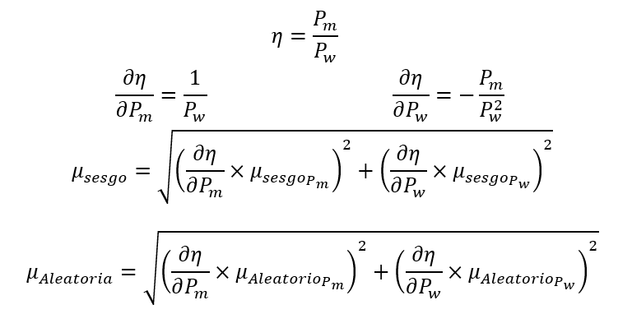
1 | 229.13 | 228.29 | 227.14 | 228.184 | 0.999 | 3 | 1.05E-02 | 2.482 | 2.482
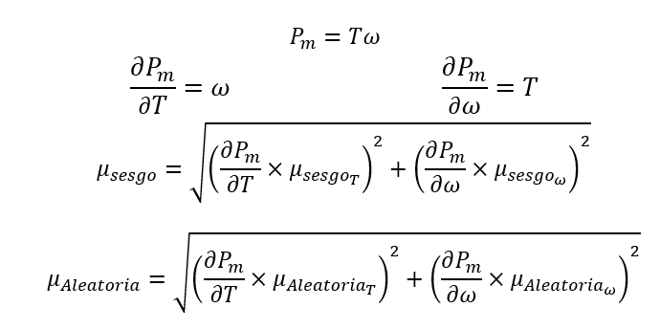
2 | 200.54 | 200.85 | 200.85 | 200.748 | 0.181 | 3 | 1.05E-02 | 0.451 | 0.451 |  |  | Punto de Operación | Potencia mecánica | Sesgo | Aleatoria | Total | Punto de Operación | Eficiencia | Total
3 | 148.18 | 146.40 | 150.06 | 148.213 | 1.833 | 3 | 1.05E-02 | 4.553 | 4.553 |  |  | 1 | 0.000 | 2.420 | 0.000 | 2.420 | 1 | 0.000 | 0.120
4 | 80.01 | 80.11 | 80.53 | 80.215 | 0.277 | 3 | 1.05E-02 | 0.688 | 0.688 |  |  | 2 | 9.034 | 2.129 | 0.020 | 2.129 | 2 | 0.416 | 0.108
5 | 0 | 0 | 0 | 0.000 | 0.000 | 3 | 1.05E-02 | 0.000 | 0.011 |  |  | 3 | 8.893 | 1.572 | 0.273 | 1.596 | 3 | 0.422 | 0.083
Confianza | 0.95 |  |  |  |  |  |  |  |  |  |  | 4 | 7.219 | 0.851 | 0.062 | 0.853
alfa | 0.05 |  |  |  |  |  |  |  |  |  |  | 5 | 0.000 | 0.001 | 0.000 | 0.001
Resolución | 0.0105 | rad/s
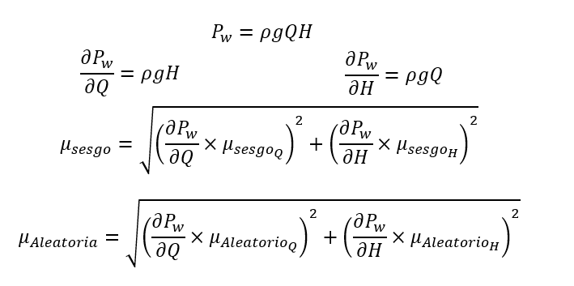
 |  |  |  |  |  |  |  |  |  |  |  | Punto de Operación | Potencia hidrúlica | Total
$$ΔF$$
Fuerzas [N] |  |  |  |  |  |  |  |  |  |  |  | 1 | 20.110 | 1.031
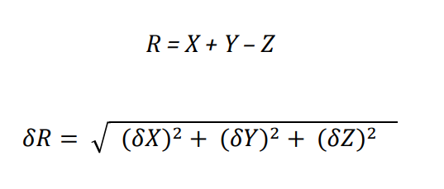
 | F1 | F2 | In. Sesgo F1 | In. Sesgo F2 |  | I. Sesgo Total Resta |  |  |  |  |  | 2 | 21.735 | 1.114
1 | 0 | 0 | 0.25 | 0.25 | 0.000 | 0.354 |  |  |  |  |  | 3 | 21.095 | 1.082
2 | 1.5 | 0 | 0.25 | 0.25 | 1.500 | 0.354
3 | 2.5 | 0.5 | 0.25 | 0.25 | 2.000 | 0.354
4 | 3.5 | 0.5 | 0.25 | 0.25 | 3.000 | 0.354
5 | 4.5 | 1 | 0.25 | 0.25 | 3.500 | 0.354
Confianza | 0.95
alfa | 0.05
Resolución | 0.5 | N

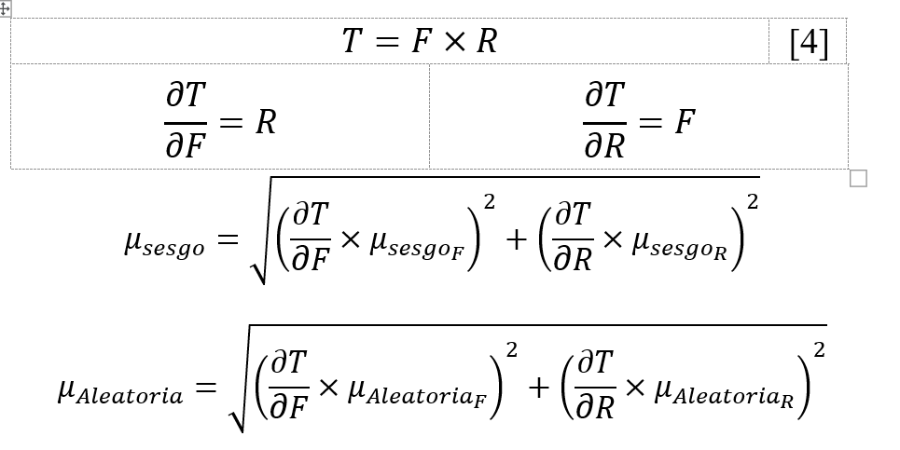
Radio | 0.03 | m | Sesgo | 0
 |  |  | Aleatoria | 0
Punto de Operación | Torque | I. Sesgo | I. Total | Solo hay una medición por cada fuerza y del radio solo se da el valor, por lo que no se tiene una incertidumbre aleatoria para este caso
1 | 0.000 | 0.011 | 0.011
2 | 0.045 | 0.011 | 0.011
3 | 0.060 | 0.011 | 0.011
4 | 0.090 | 0.011 | 0.011
5 | 0.105 | 0.011 | 0.011

